Katalog
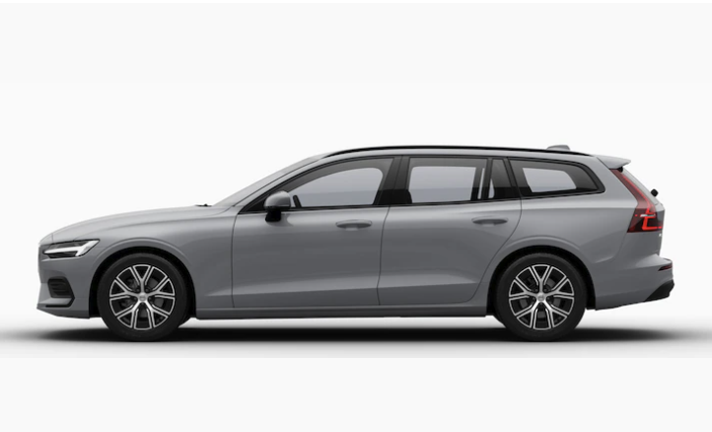
Crossover |  |  | SUV |  |  | Sedan |  |  | Kombi
Volvo C40 Recharge |  |  | Volvo XC60 |  |  | Volvo S60 |  |  | Volvo V60 / Volvo V60 Cross Country
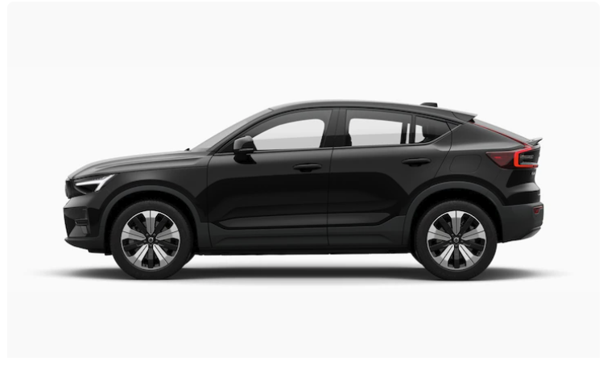
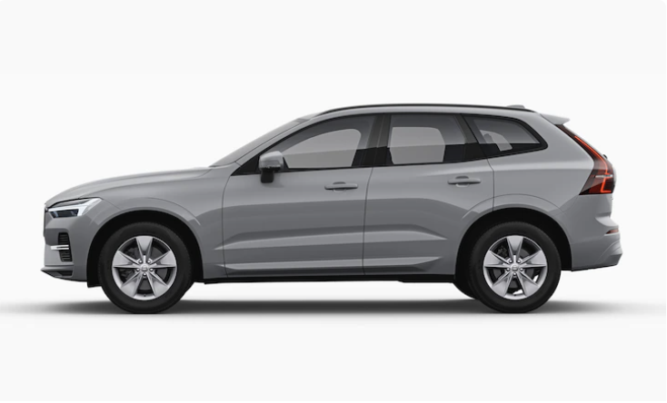
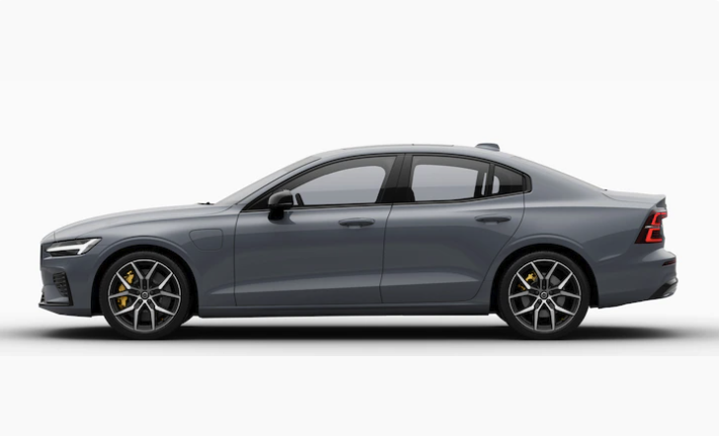

Cena podstawowa: |  | 226,900.00 zł | Cena podstawowa: |  | 211,900.00 zł | Cena podstawowa: |  | 212,900.00 zł |  | Volvo V60 | 173,900.00 zł
 |  |  |  |  |  |  |  |  |  | Volvo V60 Cross Country | 233,900.00 zł
 |  |  |  |  |  |  | Poziom wyposażenia
 | Core | 0.00 zł |  | Essential | 0.00 zł |  | Plus | 0.00 zł |  | Poziom wyposażenia
 | Plus | 12,000.00 zł |  | Core | 12,000.00 zł |  | Ultimate | 29,000.00 zł |  | Essential | 0.00 zł
 | Ultimate | 26,700.00 zł |  | Plus | 33,000.00 zł |  |  |  |  | Core | 15,000.00 zł
 |  |  |  | Ultimate | 79,000.00 zł |  | Napęd |  |  | Plus | 37,000.00 zł
Napęd |  |  |  |  |  |  | Podstawowy | 0.00 zł |  | Ultimate | 77,000.00 zł
 | Podstawowy | 0.00 zł |  | Napęd |  |  | Plug-In Hybrid | 117,000.00 zł
 | Plug-In Hybrid | 31,000.00 zł |  | Podstawowy | 0.00 zł |  |  |  |  | Napęd
 |  |  |  | Plug-In Hybrid | 46,000.00 zł |  | Kolor |  |  | Podstawowy | 0.00 zł
 |  |  |  |  |  |  | Black Stone | 0.00 zł |  | Plug-In Hybrid | 72,000.00 zł
5 | Black Stone | 0.00 zł | Kolor |  |  |  | Onyx Black | 4,250.00 zł
 | Onyx Black | 3,400.00 zł |  | Black Stone | 0.00 zł |  | Fusion Red | 4,250.00 zł |  | Kolor
 | Fusion Red | 3,400.00 zł |  | Onyx Black | 4,200.00 zł |  | Thunder Grey | 4,250.00 zł |  | Black Stone | 0.00 zł
 | Thunder Grey | 3,400.00 zł |  | Fusion Red | 4,200.00 zł |  | Fjord Blue | 4,250.00 zł |  | Onyx Black | 4,250.00 zł
 | Fjord Blue | 3,400.00 zł |  | Thunder Grey | 4,200.00 zł |  | Silver Dawn | 4,250.00 zł |  | Fusion Red | 4,250.00 zł
 | Silver Dawn | 3,400.00 zł |  | Fjord Blue | 4,200.00 zł |  | Crystal White | 4,250.00 zł |  | Thunder Grey | 4,250.00 zł
 | Crystal | 6,350.00 zł |  | Silver Dawn | 4,200.00 zł |  | Sage Green | 4,250.00 zł |  | Fjord Blue | 4,250.00 zł
 | Sage Green | 4,900.00 zł |  | Crystal White | 6,350.00 zł |  |  |  |  | Silver Dawn | 4,250.00 zł
 |  |  |  | Sage Green | 4,200.00 zł |  | Koła |  |  | Crystal White | 4,250.00 zł
 |  |  |  |  |  |  | 18″ Black Diamond Cut | 0.00 zł |  | Sage Green | 4,250.00 zł
 | 19″ Black Diamond Cut | 0.00 zł | Koła |  |  |  | 19″ Black Diamond Cut | 3,700.00 zł
 | 20″ Black Diamond Cut | 3,150.00 zł |  | 18″ Black Diamond Cut | 0.00 zł |  | 20″ Black Diamond Cut | 9,300.00 zł |  | Koła
 |  |  |  | 19″ Black Diamond Cut | 4,700.00 zł |  |  |  |  | 17″ Black Diamond Cut | 0.00 zł
 |  |  |  |  |  |  | Tapicerka |  |  | 18″ Black Diamond Cut | 3,700.00 zł
 | Tapicerka tekstylna | 0.00 zł | Tapicerka |  |  |  | Tapicerka skórzana czarna | 0.00 zł |  | 19″ Black Diamond Cut | 7,400.00 zł
 | Tapicerka Connect czarna | 7,500.00 zł |  | Tapicerka tekstylna czarna | 0.00 zł |  | Tapicerka skórzana blond | 0.00 zł
 | Tapicerka Connect błękit | 8,500.00 zł |  | Tapicerka tekstylna blond | 0.00 zł |  | Tapicerka skórzana nappa czarna | 1,900.00 zł |  | Tapicerka
 | Tapicerka Microtech | 8,800.00 zł |  | Tapicerka skórzana czarna | 7,500.00 zł |  | Tapicerka skórzana wentylowana | 13,200.00 zł |  | Tapicerka tekstylna czarna | 0.00 zł
 | Tapicerka wełniana | 10,700.00 zł |  | Tapicerka skórzana blond | 8,200.00 zł |  |  |  |  | Tapicerka tekstylna blond | 0.00 zł
 |  |  |  |  |  |  | Dodatkowe pakiety |  |  | Tapicerka skórzana czarna | 8,500.00 zł
Dodatkowe pakiety |  |  | Dodatkowe pakiety |  |  |  | Przyciemniane szyby tylne | 1,850.00 zł |  | Tapicerka skórzana blond | 8,500.00 zł
 | Przyciemniane szyby tylne | 1,850.00 zł |  | Przyciemniane szyby tylne | 1,850.00 zł |  | Climate | 3,500.00 zł
 | Climate | 4,700.00 zł |  | Climate | 3,500.00 zł |  | Car Protection Package | 1,450.00 zł |  | Dodatkowe pakiety
 | Car Protection Package | 1,440.00 zł |  | Car Protection Package | 2,270.00 zł |  | Driver assist package | 6,200.00 zł |  | Przyciemniane szyby tylne | 1,850.00 zł
 |  |  |  | Driver assist package | 6,200.00 zł |  | Park assist package | 3,300.00 zł |  | Climate | 3,500.00 zł
Łączna suma: |  | 301,850.00 zł |  | Park assist package | 3,300.00 zł |  | Travel Package | 5,720.00 zł |  | Car Protection Package | 1,450.00 zł
W tym VAT: |  | 69,425.50 zł |  | Travel Package | 5,720.00 zł |  | Panoramiczne okno dachowe | 6,550.00 zł |  | Driver assist package | 6,200.00 zł
Cena z Rabatem: |  | 294,001.90 zł |  |  |  |  |  |  |  | Park assist package | 3,300.00 zł
Rabat: |  | 7,848.10 zł | Łączna suma: |  | 354,000.00 zł | Łączna suma: |  | 385,650.00 zł |  | Travel Package | 5,720.00 zł
 |  |  | W tym VAT: |  | 81,420.00 zł | W tym VAT: |  | 88,699.50 zł |  | Lightning Package | 5,000.00 zł
 |  |  | Cena z Rabatem: |  | 344,796.00 zł | Cena z Rabatem: |  | 375,623.10 zł
 |  |  | Rabat: |  | 9,204.00 zł | Rabat: |  | 10,026.90 zł | Łączna suma: |  | 402,950.00 zł
 |  |  |  |  |  |  |  |  | W tym VAT: |  | 92,678.50 zł
 |  |  |  |  |  |  |  |  | Cena z Rabatem |  | 392,473.30 zł
 |  |  |  |  |  |  |  |  | Rabat |  | 10,476.70 zł

 |  | Preferencja samochodu
 | Asystent 1
 | Asystent 2
 | Asystent 3
 | Asystent 4
 | Asystent 5

